信用交易
融资融券市场交易数据统计(2024-05-14)

标的证券 | 融资融券余额（亿元） | 融资余额（亿元） | 融券余额（亿元） | 融资买入额（亿元） | 融资融券规模变化（亿元） | 融资余额增幅(‰) | 融券余额增幅(%)
统计数据 | 15,376.43 | 14,969.65 | 395.16 | 687.00 | 19.65 | 1.04 | 1.04
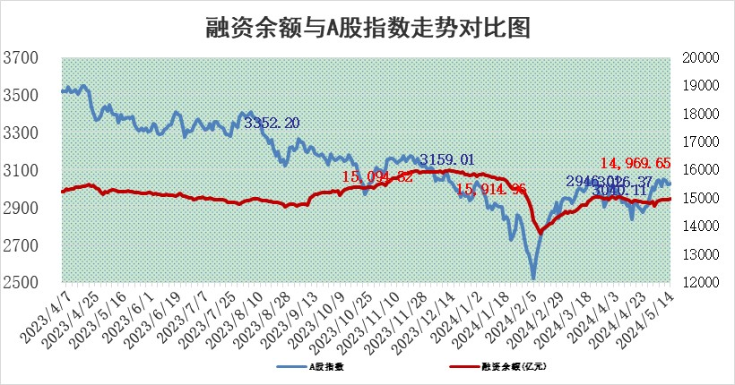

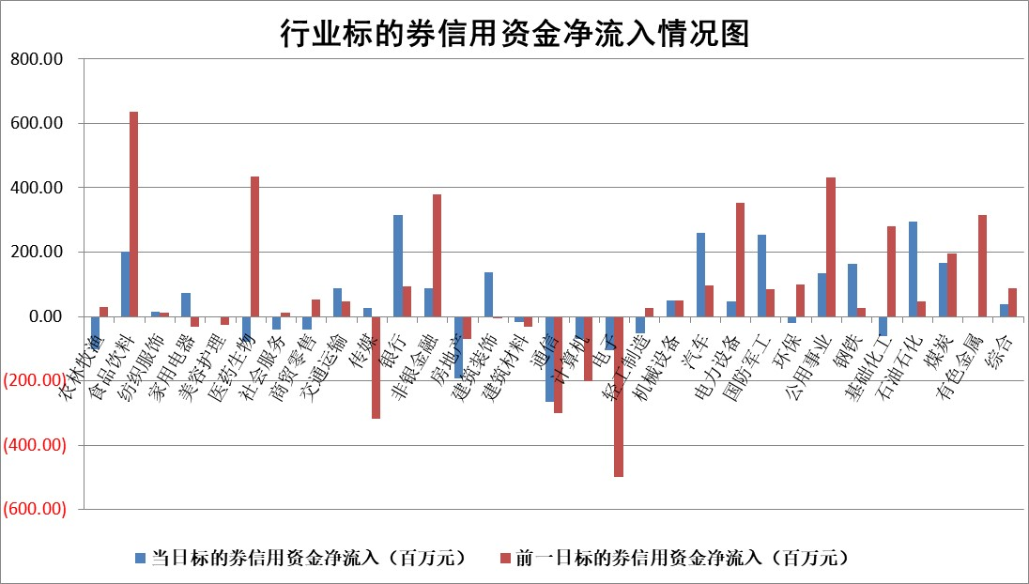

 |  |  |  |  |  |  |  | 2

 |  |  |  |  |  |  |  | 5
标的基金代码 | 标的基金简称 | 融资余额/市值(%) | 融资余额增幅(%) | 融资买入额/成交金额(%) | （融资余额净增额-融券余额净增额）/市值(‱) | 融券余额降幅(%) | ABS[（融资余额净增额-融券余额净增额）/市值净增额-1](%)
159902 | 华夏中小板ETF | 1.14 | -8.79 | 0.22 | -10.97 | -0.13 | 183.13
159915 | 易方达创业板ETF | 1.82 | -3.26 | 15788.94 | -6.05 | 3.14 | 72.56
159919 | 嘉实沪深300ETF | 0.65 | -0.39 | 0.69 | -0.24 | 0.42 | 98.70
159920 | 华夏恒生ETF | 42.41 | -0.08 | 6.87 | -3.44 | -0.26 | 113.12
159922 | 嘉实中证500ETF | 0.35 | 4.40 | 16.48 | 1.46 | -0.04 | 58.33
159925 | 南方沪深300ETF | 0.04 | 4.03 | 0.11 | 0.16 | 0.14 | 101.17
159928 | 消费ETF | 0.91 | -0.84 | 2.55 | -0.77 | -0.11 | 106.88
159934 | 易方达黄金ETF | 99.11 | -0.07 | 0.26 | -6.47 | 0.00 | 31.74
159939 | 全指信息技术ETF | 0.80 | 1.16 | 128.42 | 0.91 | 0.00 | 100.00
159940 | 全指金融地产ETF | 0.10 | -10.17 | 0.01 | -1.18 | 0.00 | 97.25
159995 | 半导体芯片ETF | 2.64 | 0.04 | 90.54 | 0.10 | 0.04 | 100.82
159997 | 天弘中证电子ETF | 2.21 | -0.10 | 7.23 | -0.23 | 0.00 | 100.00
159998 | 天弘中证计算机主题ETF | 0.68 | 5.52 | 0.17 | -2.37 | -4.15 | 105.55
510050 | 华夏上证50ETF | 4.04 | 0.03 | 142.73 | 0.97 | 19.18 | 101.22
510180 | 华安上证180ETF | 0.45 | -0.07 | 4.10 | 0.06 | 18.64 | 100.21
510880 | 华泰柏瑞红利ETF | 0.33 | -0.73 | 2.34 | -0.15 | 9.64 | 99.83
510900 | 易方达恒生H股ETF | 51.85 | -0.02 | 3.48 | -0.83 | 0.00 | 92.90
511010 | 5年期国债ETF | 8.02 | -0.96 | 0.33 | -7.74 | 0.00 | 240.10
511380 | 可转债及可交换债券ETF | 3.54 | -3.88 | 7.64 | -14.29 | -0.07 | 270.78
512000 | 全指证券ETF | 8.33 | -1.01 | 18.54 | -8.55 | -1.26 | 135.59
512010 | 沪深300医药卫生ETF | 5.65 | -1.04 | 108.91 | -9.41 | -14.49 | 120.74
512070 | 沪深300非银ETF | 2.26 | -2.63 | 40.07 | -6.15 | -0.89 | 27.30
512400 | 南方中证申万有色金属ETF | 1.54 | 2.39 | 2.75 | 3.38 | -0.82 | 96.56
512580 | 广发中证环保产业ETF | 1.10 | -2.59 | 0.15 | -2.90 | 0.53 | 95.55
512660 | 国泰中证军工ETF | 2.55 | 1.17 | 12.13 | 4.63 | 5.76 | 150.22
512800 | 华宝中证银行ETF | 13.21 | 0.06 | 0.77 | -3.33 | -18.14 | 74.98
512980 | 广发中证传媒ETF | 1.18 | -0.64 | 855.08 | -0.96 | -1.74 | 100.61
515030 | 华夏中证新能源汽车ETF | 2.43 | -3.22 | 5.78 | -8.60 | -4.19 | 39.73
515050 | 华夏中证5G通信主题ETF | 0.99 | 0.73 | 4.57 | 0.68 | -0.38 | 101.86
515070 | 华夏中证人工智能ETF | 3.44 | 1.93 | 32.41 | 6.63 | 0.21 | 109.11
标的股票比较指标 |  | 融资余额/流通A股市值(%) | 融资余额增幅(%) | 融资买入额/成交金额(%) | （融资余额净增额-融券余额净增额）/流通A股市值(‱) | 融券余额降幅(%) | ABS[（融资余额净增额-融券余额净增额）/流通A股市值净增额-1](%)
前十名标的个股 |  | 仁东控股 | 威腾电气 | 永信至诚 | 天键股份 | 海峡创新 | 美硕科技
 |  | 纽泰格 | 江苏新能 | 菱电电控 | 纳睿雷达 | 特发信息 | 万润新能
 |  | 中研股份 | 漫步者 | 联美控股 | 漫步者 | 首开股份 | 双乐股份
 |  | 骏成科技 | 美农生物 | 郑州银行 | 扬电科技 | 远大智能 | 新益昌
 |  | 雅博股份 | 扬电科技 | 纳睿雷达 | 威腾电气 | 南方传媒 | 信测标准
 |  | 华安鑫创 | 天键股份 | 兰剑智能 | 美农生物 | 豪江智能 | 万得凯
 |  | 阿尔特 | 致欧科技 | 奋达科技 | 菱电电控 | 世联行 | 众辰科技
 |  | 容百科技 | 中际联合 | 富信科技 | 致欧科技 | 京源环保 | 金龙鱼
 |  | 电气风电 | 中胤时尚 | 航天工程 | 新天地 | 中银绒业 | 富乐德
 |  | 东方通 | 纳睿雷达 | 东峰集团 | 精智达 | 华盛锂电 | 普联软件
后十名标的个股 |  | 特发信息 | 特发信息 | 特发信息 | 海峡创新 | 重庆燃气 | 中科软
 |  | 海峡创新 | 海峡创新 | 海峡创新 | 特发信息 | 美尔雅 | 通富微电
 |  | 傲农生物 | 和顺科技 | 科林电气 | 和顺科技 | 航材股份 | 友车科技
 |  | 超华科技 | 泓博医药 | 国联证券 | 斯菱股份 | 浙商证券 | 恒辉安防
 |  | 华微电子 | 嘉益股份 | 普利制药 | 泓博医药 | 欧圣电气 | 乐普医疗
 |  | 证通电子 | 联盛化学 | 东旭光电 | 望变电气 | 浙江新能 | 安旭生物
 |  | 爱康科技 | 斯菱股份 | 威创股份 | 联盛化学 | 齐心集团 | 华阳股份 | ;
 |  | 长江健康 | 星湖科技 | 东旭蓝天 | 星湖科技 | 宝通科技 | 普源精电
 |  | 亿利洁能 | 望变电气 | 傲农生物 | 万得凯 | 泛亚微透 | 耐科装备
 |  | 江苏阳光 | 伟测科技 | 超华科技 | 景兴纸业 | 天威视讯 | 威腾电气
说明：1.以上普通交易数据和信用交易数据皆以交易日收盘后数据为基准；2.上述标的证券总数据只计算标的证券市场总数据，不包括从标的证券中调出去标的证券数据，所以与交易所公布的总值略有不同； 3.上述行业采用申万一级行业分类；4.以上标的基金和标的个股中比较的6个指标值中：前5个（从左至右）为正向指标，值越大排名越靠前；第6个为逆向指标，值越小，排名越靠前；5.第6个指标中ABS[]表示求绝对值，其主要用于考量信用资金相对净流入对股价相对净变化的贡献程度；6.数据来源：wind，交易所。

 | 证券代码 | 新增融资余额 | 融资买入额 | 融资买入增幅前10
远大智能 | 002689 | 28175353 | 42268582 | 199%
亚太股份 | 002284 | 21555247 | 34242865 | 82%
赛诺医疗 | 688108 | 72122899 | 101076547 | 78%
湖南发展 | 000722 | 66023557 | 137112987 | 75%
柘中股份 | 002346 | 14584119 | 36845980 | 58%
国城矿业 | 000688 | 24683149 | 48240585 | 54%
兆新股份 | 002256 | 1985058 | 4066269 | 52%
凯美特气 | 002549 | 33806472 | 61340055 | 52%
华昌达 | 300278 | 13474542 | 19303225 | 48%
新华联 | 000620 | 27311937 | 39201759 | 43%

 | 证券代码 | 新增融资余额 | 融资买入额 | 融资买入增幅前10
兔宝宝 | 002043 | 73310337 | 89923983 | 334%
捷昌驱动 | 603583 | 26026415 | 31686727 | 262%
湘财股份 | 600095 | 94196837 | 132280449 | 252%
中谷物流 | 603565 | 49103883 | 60098371 | 234%
中青宝 | 300052 | 24215352 | 31377809 | 98%
顾家家居 | 603816 | 138518545 | 188424210 | 78%
喜临门 | 603008 | 31503289 | 48351944 | 77%
财信发展 | 000838 | 10831830 | 17666790 | 74%
苏州银行 | 002966 | 10578096 | 19143736 | 72%
金诚信 | 603979 | 23858538 | 36098133 | 60%

